Hoja2
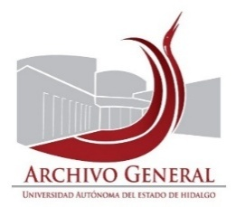 UNIVERSIDAD AUTÓNOMA DEL ESTADO DE HIDALGO SECRETARÍA GENERAL ARCHIVO GENERAL SISTEMA INSTITUCIONAL DE GESTIÓN DOCUMENTAL, ADMINISTRACIÓN DE ARCHIVOS Y TRANSPARENCIA
INVENTARIO DE BAJA DE DOCUMENTOS DE COMPROBACIÓN ADMINISTRATIVA INMEDIATA
Unidad académica o administrativa |  | Dirección de Servicio Social, Prácticas Profesionales y Vinculación Laboral |  | No. de Baja: | 013/ | 2025
Área Generadora |  | Dirección de Servicio Social, Prácticas Profesionales y Vinculación Laboral
Departamento de:
Cotejó: |  | Susana Diego |  | Fecha de elaboración: | 2025-08-25
CAJA | CONSECUNTIVO | DESCRIPCIÓN | FECHAS EXTREMAS | OBSERVACIONES | CONDICIONES DE CONSERVACIÓN | VALOR DOCUMENTAL
de la 1 a la 2 |  | Evaluación de Desempeño de prestadores de diferentes licenciaturas | febrero 2018, enero 2019, julio diciembre 2018, septiembre octubre 2018, agosto 2018, julio 2019, enero junio 2019 y enero julio 2019 |  | Bueno | Administrativa

El presente inventario de Baja documental de documentos de comprobación administrativa inmediata, consta de 1 foja y ampara la cantidad de 2 cajas, 1.06 metros lineales, 24 kg.

 | Validó |  | Validó |  | Validó

 | Mtra. Susana Angelina Diego Santos |  | Mtro. Abel Luis Roque López |  | Lic. Martha Briones Rangel
 | Titular del Archivo de Concenetración |  | Director del Archivo General |  | Directora de Servicio Social, Prácticas Profesionales y Vinculación Laboral

